图纸信息表
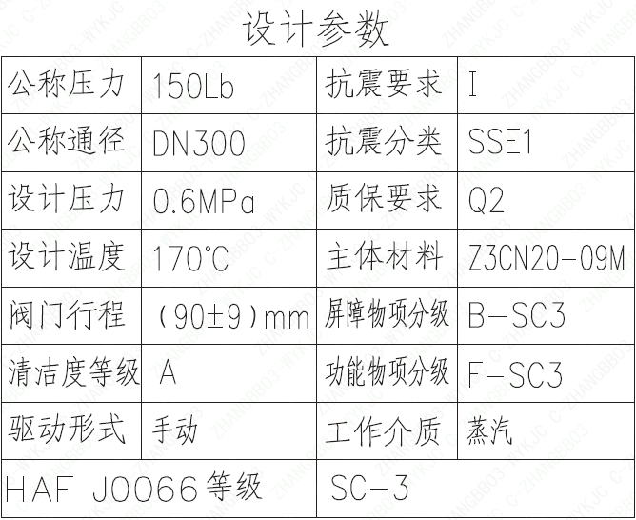
页码 | 表格名称 | 字段名称 | 字段值 | 标准字段名 | 标准字段值
1 | 设计参数 | 公称压力 | 150Lb
1 | 设计参数 | 公称通径 | DN300 | 阀门入口口径 | DN300
 |  |  |  | 阀门出口口径 | DN300
1 | 设计参数 | 设计压力 | 0.6MPa | 设计压力 | 0.6
1 | 设计参数 | 设计温度 | 170℃ | 设计温度 | 170
1 | 设计参数 | 阀门行程 | (90±9)mm
1 | 设计参数 | 清洁度等级 | A | 清洁度等级 | A
1 | 设计参数 | 驱动形式 | 手动 | 驱动类型 | Manual
1 | 设计参数 | HAF J0066 等级 | SC-3 | 核安全等级（阀门本体） | SC-3
1 | 设计参数 | 抗震要求 | I | 抗震要求 | I
1 | 设计参数 | 抗震分类 | SSE1 | 抗震分类 | SSE1
1 | 设计参数 | 质保要求 | Q2 | 物项质保等级 | Q2
1 | 设计参数 | 主体材料 | Z3CN20-09M
1 | 设计参数 | 屏障物项分级 | B-SC3 | 屏障物项分级 | B-SC3
1 | 设计参数 | 功能物项分级 | F-SC3 | 功能物项分级（可运行性） | F-SC3
 |  |  |  | 功能物项分级（完整性） | F-SC3
1 | 设计参数 | 工作介质 | 蒸汽 | 流体介质 | V
1 | 阀门参数表 | FI | 1TEP3606VV/1TEP3616VV/1TEP3626VV/2TEP3606VV/2TEP3616VV/2TEP3626VV/ | 功能位置编码 | 1TEP3606VV,1TEP3616VV,1TEP3626VV,2TEP3606VV,2TEP3616VV,2TEP3626VV
1 | 阀门参数表 | 阀门通径mm | 300 | 阀门入口口径 | DN300
 |  |  |  | 阀门出口口径 | DN300
1 | 阀门参数表 | 阀门通径in | 12"
1 | 阀门参数表 | 开关力矩（N・m)(实际值） | 1268±130
1 | 阀门参数表 | 总重量（Kg)(理论值） | ≤1300
1 | 阀门参数表 | 总重心（x,y,z)(理论值） | 7,0,370
1 | 阀门参数表 | 阀体最小壁厚（mm） | 15.9
1 | 阀门参数表 | 采购RIN | SIN-SB0300S- | 采购RIN码 | SIN-SB0300S-
1 | 阀门参数表 | 供货RIN | SINSB0300SPLCB | 供货RIN码 | SINSSB0300SPLCB
1 | 阀门参数表 | 接管尺寸（mm） | ∅323.8×9.53 | 入口接管外径 | 323.8
 |  |  |  | 入口接管壁厚 | 9.53
 |  |  |  | 出口接管外径 | 323.8
 |  |  |  | 出口接管壁厚 | 9.53
1 | 阀门参数表 | CV（计算值） | 1596 | 设计要求流量系数 | 1596
1 | 阀门参数表 | 外形图文件编码 | ANX47500026W9CA44DD 1/2

试验要求
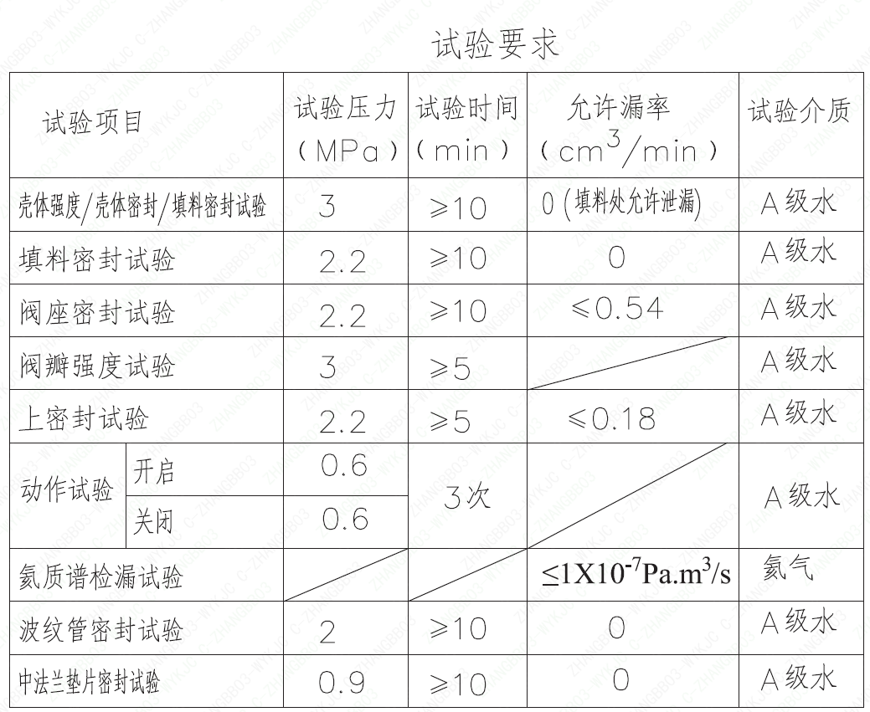
页码 | 试验项目 | 试验压力(MPa) | 试验时间(min) | 允许漏率(cm³/min) | 试验介质
1 | 壳体强度/壳体密封/填料密封试验 | 3 | ≥10 | 0（填料处允许泄漏） | A 级水
1 | 填料密封试验 | 2.2 | ≥10 | 0 | A 级水
1 | 阀座密封试验 | 2.2 | ≥10 | ≤0.54 | A 级水
1 | 阀瓣强度试验 | 3 | ≥5 |  | A 级水
1 | 上密封试验 | 2.2 | ≥5 | ≤0.18 | A 级水
1 | 动作试验开启 | 0.6 | 3 次 |  | A 级水
1 | 动作试验关闭 | 0.6 | 3 次 |  | A 级水
1 | 氦质谱检漏试验 |  |  | ≤1×10⁻⁷ Pa·m³/s | 氦气
1 | 波纹管密封试验 | 2 | ≥10 | 0 | A 级水
1 | 中法兰垫片密封试验 | 0.9 | ≥10 | 0 | A 级水

材料清单
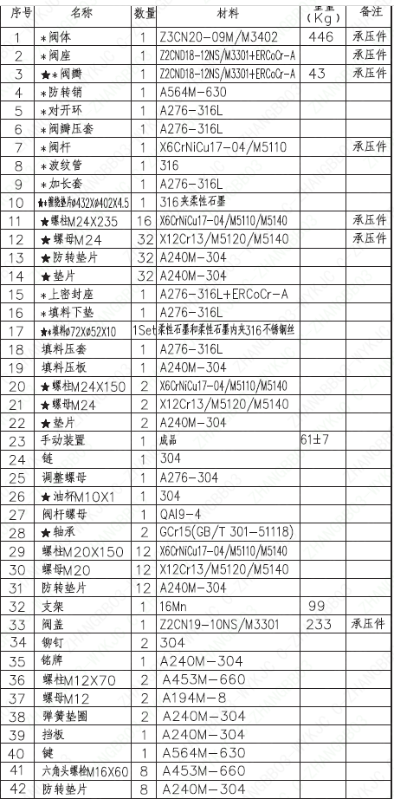
页码 | 序号 | 名称 | 数量 | 材料 | 重量(Kg) | 备注
1 | 1 | *阀体 | 1 | Z3CN20-09M/M3402 | 446 | 承压件
1 | 2 | *阀座 | 1 | Z2CND18-12NS/M3301+ERC0Cr-A |  | 承压件
1 | 3 | ★*阀瓣 | 1 | Z2CND18-12NS/M3301+ERC0Cr-A | 43 | 承压件
1 | 4 | *防转销 | 1 | A564M-630
1 | 5 | *对开环 | 1 | A276-316L
1 | 6 | *阀瓣压套 | 1 | A276-316L
1 | 7 | *阀杆 | 1 | X6CrNiCu17-04/M5110 |  | 承压件
1 | 8 | *波纹管 | 1 | 316
1 | 9 | *加长套 | 1 | A276-316L
1 | 10 | ★*缠绕垫片Φ432×Φ404×4.5 | 1 | 316夹柔性石墨
1 | 11 | ★螺栓M24×235 | 16 | X6CrNiCu17-04/M5110/M5140 |  | 承压件
1 | 12 | ★螺母M24 | 32 | X12Cr13/M5120/M5140 |  | 承压件
1 | 13 | ★防转垫片 | 32 | A240M-304
1 | 14 | ★垫片 | 32 | A240M-304
1 | 15 | *上密封座 | 1 | A276-316L+ERCocr-A
1 | 16 | *填料下垫 | 1 | A276-316L
1 | 17 | ★*填料Φ72×Φ52×10 | 1Set | 柔性石墨和柔性石墨内夹316不锈钢丝
1 | 18 | 填料压套 | 1 | A276-316L
1 | 19 | 填料压板 | 1 | A240M-304
1 | 20 | ★螺柱M24×150 | 2 | X6CrNiCu17-04/M5110/M5140
1 | 21 | ★螺母M24 | 2 | X12Cr13/M5120/M5140
1 | 22 | ★垫片 | 2 | A240M-304
1 | 23 | 手动装置 | 1 | 成品 | 61±7
1 | 24 | 链 | 1 | 304
1 | 25 | 调整螺母 | 1 | A276-304
1 | 26 | ★油杯M10×1 | 1 | 304
1 | 27 | 阀杆螺母 | 1 | QAI9-4
1 | 28 | ★轴承 | 2 | GCr15 (GB/T 301-51118)
1 | 29 | 螺柱M20×150 | 12 | X6CrNiCu17-04/M5110/M5140
1 | 30 | 螺母M20 | 12 | X12Cr13/M5120/M5140
1 | 31 | 防转垫片 | 12 | A240M-304
1 | 32 | 支架 | 1 | 16Mn | 99
1 | 33 | 阀盖 | 1 | Z2CN19-10NS/M3301 | 233 | 承压件
1 | 34 | 铆钉 | 2 | 304
1 | 35 | 铭牌 | 1 | A240M-304
1 | 36 | 螺柱M12×70 | 2 | A453M-660
1 | 37 | 螺母M12 | 2 | A194M-8
1 | 38 | 弹簧垫圈 | 2 | A240M-304
1 | 39 | 挡板 | 1 | A240M-304
1 | 40 | 键 | 1 | A564M-630
1 | 41 | 六角头螺栓M16×60 | 8 | A453M-660
1 | 42 | 防转垫片 | 8 | A240M-304

图签栏
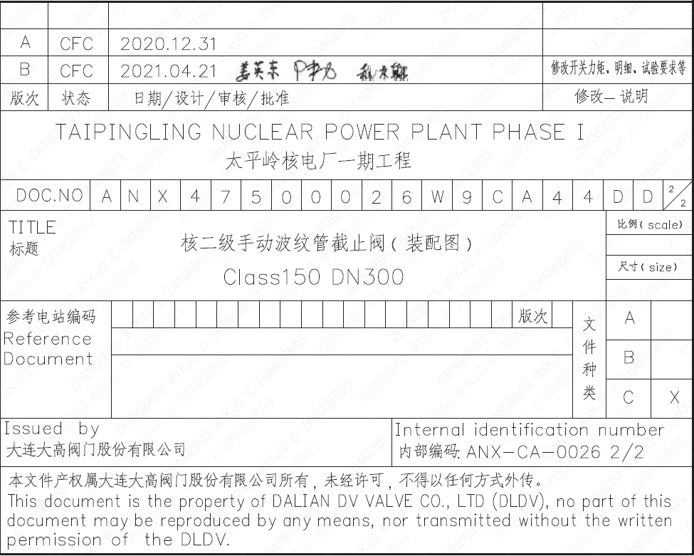
页码 | 文件编码 | 卷标 | 标题 | 参考文件编码 | 参考电站编码版次
1 | ANX47500026W9CA44DD | 2/2 | 核二级手动波纹管截止阀（装配图）Class150 DN300

